Hoja1
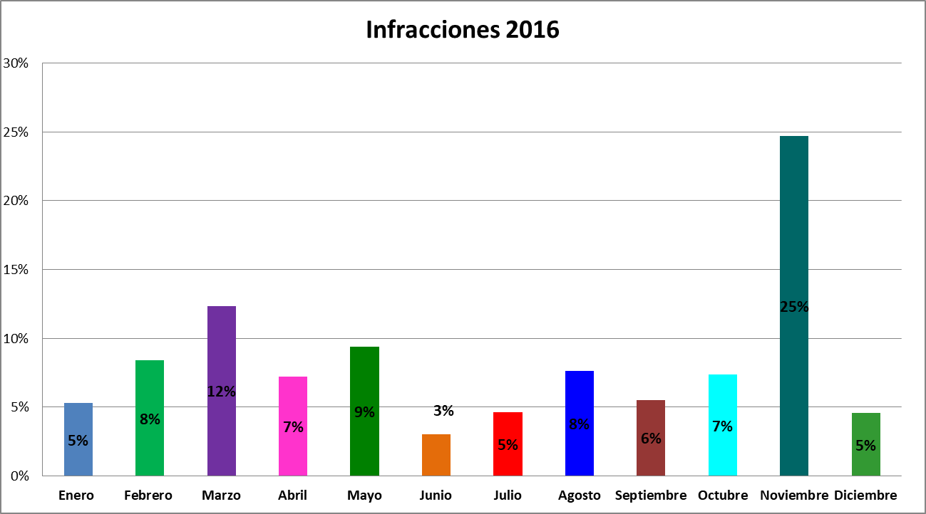
Balance Anual 2016

Infracciones | Basura | Comercio | Maleza | Poda | Publicidad | Saneamiento | Trásito | Total | %
Enero | 13 | 0 | 52 | 0 | 0 | 7 | 0 | 72 | 5%
Febrero | 16 | 8 | 85 | 0 | 0 | 5 | 0 | 114 | 8%
Marzo | 25 | 11 | 115 | 1 | 0 | 13 | 3 | 168 | 12%
Abril | 8 | 19 | 66 | 1 | 0 | 4 | 0 | 98 | 7%
Mayo | 7 | 29 | 81 | 2 | 0 | 9 | 0 | 128 | 9%
Junio | 4 | 13 | 20 | 0 | 0 | 3 | 1 | 41 | 3%
Julio | 7 | 19 | 18 | 1 | 9 | 9 | 0 | 63 | 5%
Agosto | 18 | 7 | 47 | 0 | 0 | 31 | 1 | 104 | 8%
Septiembre | 9 | 7 | 37 | 0 | 2 | 20 | 0 | 75 | 6%
Octubre | 1 | 21 | 48 | 1 | 0 | 27 | 2 | 100 | 7%
Noviembre | 16 | 9 | 266 | 2 | 0 | 42 | 1 | 336 | 25%
Diciembre | 7 | 7 | 27 | 0 | 1 | 20 | 0 | 62 | 5%
Total | 131 | 150 | 862 | 8 | 12 | 190 | 8 | 1361 | 100%

